Sheet1
故事梗概
 | 我缓缓睁开疲惫的双眼，幸亏周遭光线昏暗才没有使眼球产生刺痛感。空气中弥漫着的消毒水的
 | 气味以及墙体斑驳的瓷砖告诉我这里是家医院。我努力去想自己是谁，为什么在这里，但仿佛是
 | 有意阻止我一般，头痛欲裂，耳边嗡嗡作响的状况不时的发生，打断了我的思考。唯一可以确定
 | 的是，我要寻找线索，找到立刻这个鬼地方的方法。

 | 真实情况则为：游戏的主角是一个精神疾病患者，玩家在游戏过程中的所见都是主角的幻想，抑
 | 或是他的内心世界。当玩家操控主角在其内心世界收集道具，使主角重新认识自我，战胜童年心
 | 魔，迎来新的救赎的时候（即玩家收集完全部的道具，摆脱怪物并走进黄色大门时），主角在现
 | 实世界里则是被五花大绑，推进了手术室的门内，准备接受额叶切除手术，变成一个行尸走肉。
 | （在主角年幼时，主角的父亲残忍的杀害了主角的家人，并且在主角心底里留下难以磨灭的恐惧）
场景设计参考
 | 游戏场景为身处于60年代主角的幻想。在他的幻想里，游戏场景结合了他在现实生活中居住的精
 | 神病院环境以及由主角内心深处的恐惧具象化形成的黑暗血腥场景。

 | 普通医院场景示例：
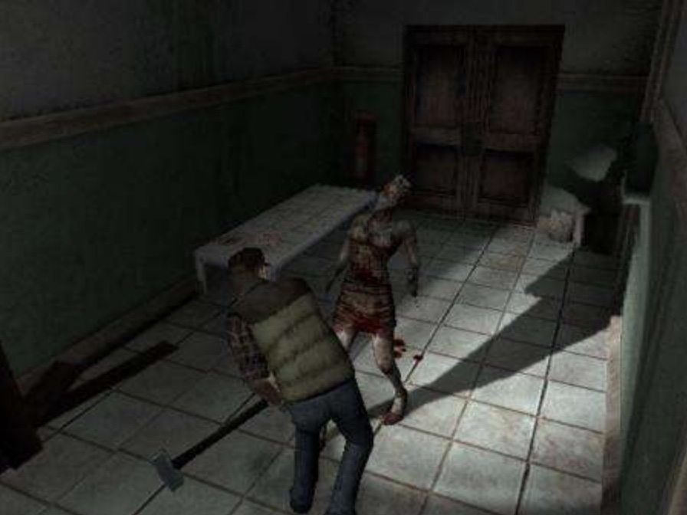
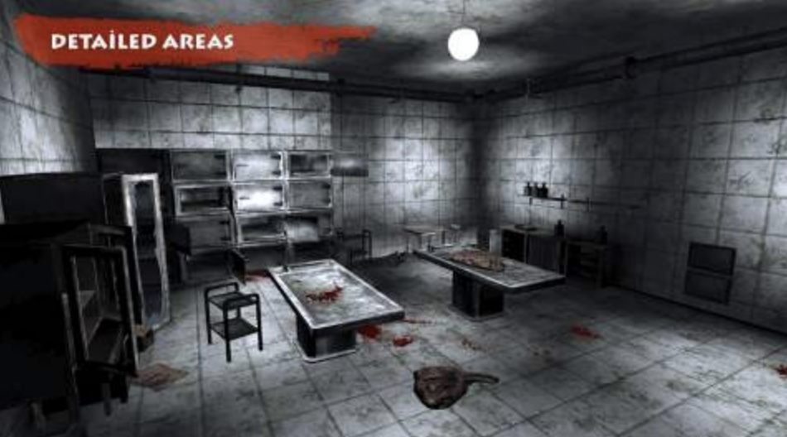

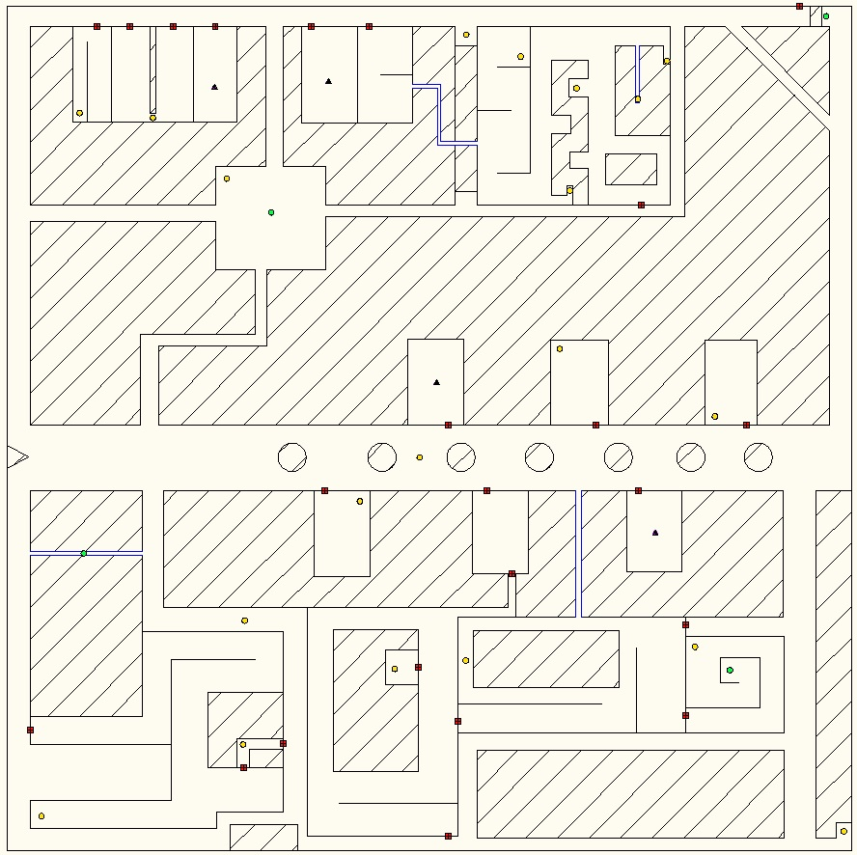
 | 上图《寂静岭起源》和《恐怖医院》的游戏截图，该部分场景的风格偏灰暗，充满未知感与神秘
 | 感，没有直接露骨的展示恐怖氛围与效果。该类型场景可以布置在地图中的绝大部分。

 | 恐怖血腥场景示例：
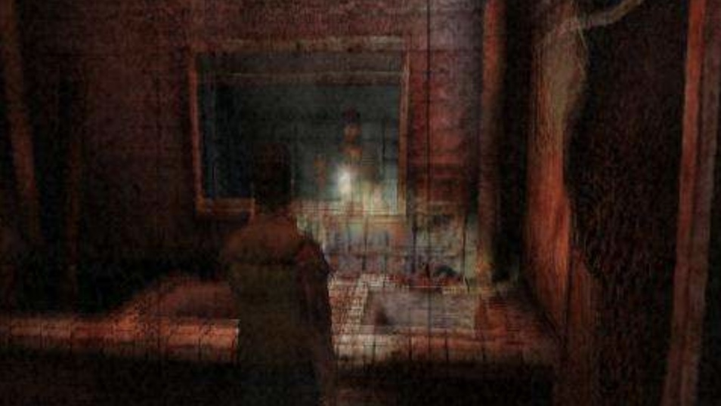

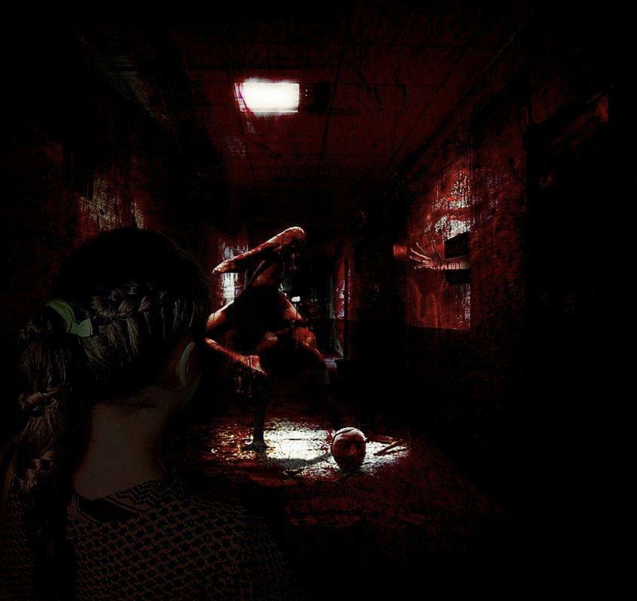
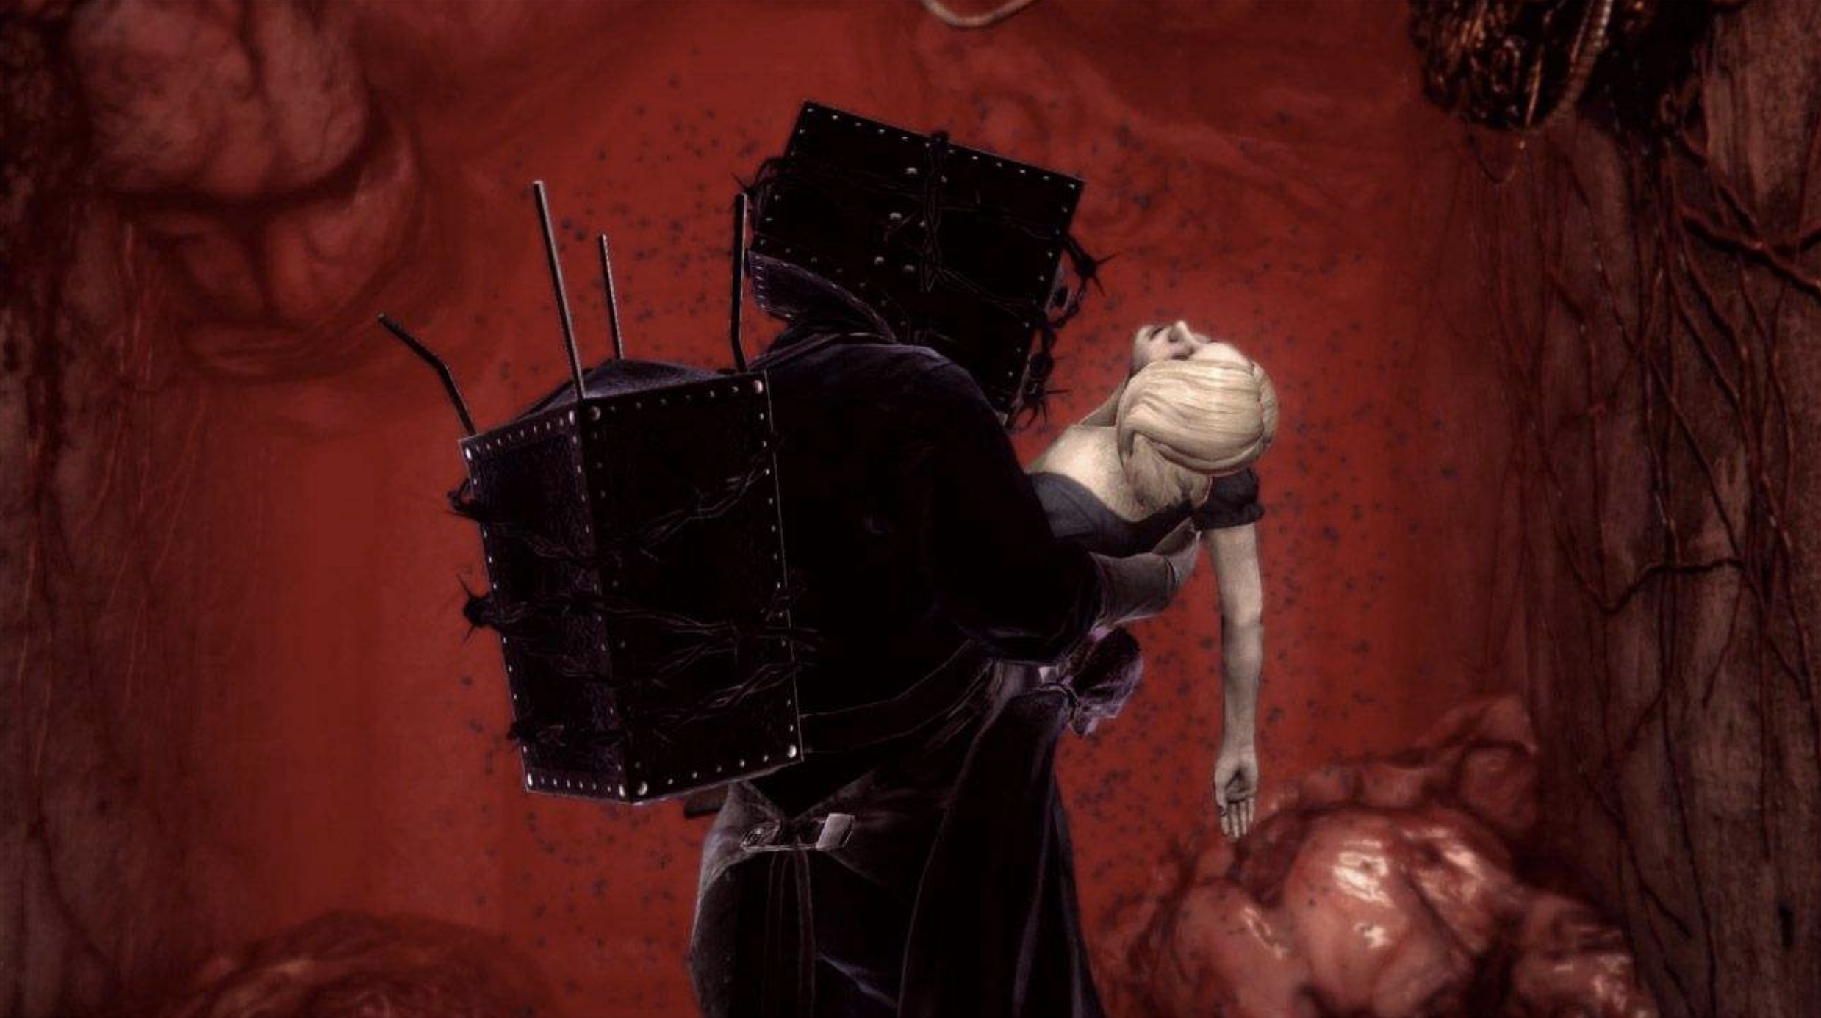

 | 上图为《寂静岭》系列和《恶灵附身》的游戏截图，该部分截图对应了主角内心深处恐惧具象化
 | 的效果，以暗红色为主色调。在此场景处，血腥、恐怖、暴力元素外露，可在该场景加入断肢，
 | 血迹等来烘托气氛。但该类型的场景应该只占整个游戏场景的一小部分，可位于游戏地图的迷宫
 | 深处，其余大部分地图的效果为偏灰暗神秘未知气氛的医院环境。

怪物形象参考
 | 按照游戏节奏的设定，玩家遇到怪物后会经历两个阶段
 | 1.第一个阶段以探索为主，主要氛围为未知、神秘和黑暗，怪异形象特征也和此阶段对应
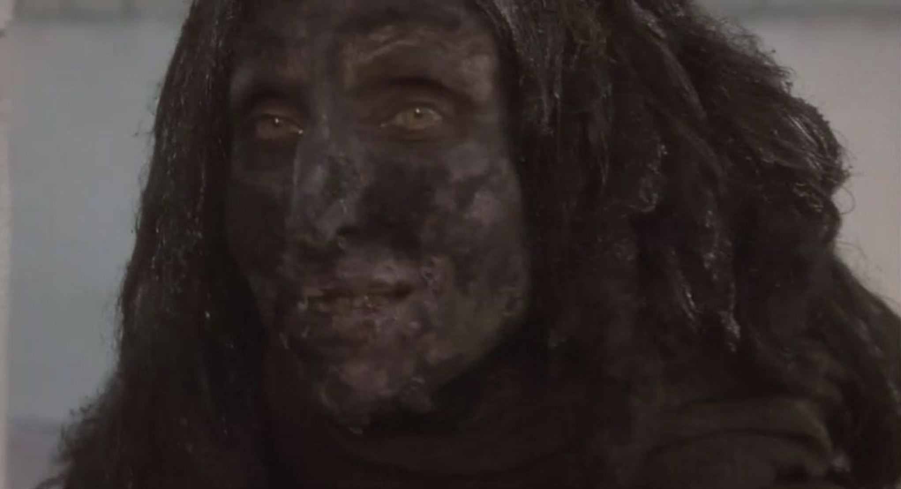

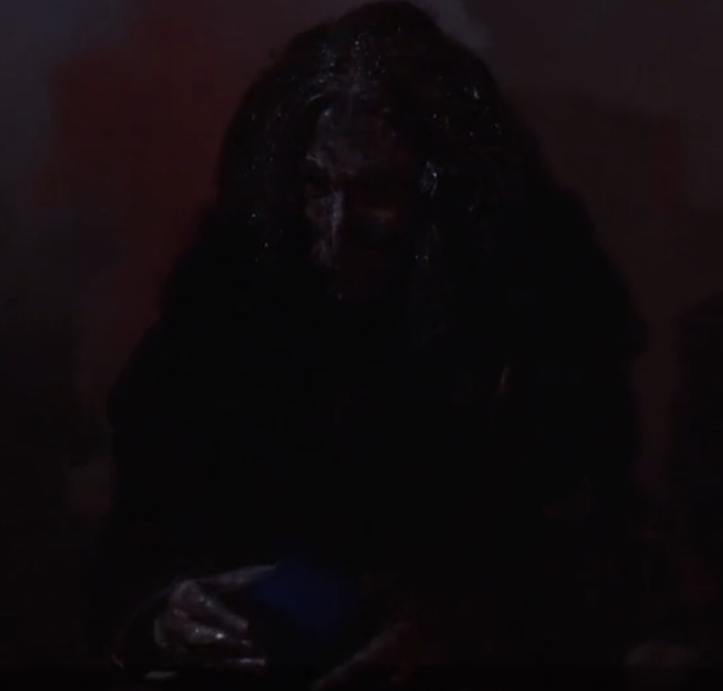

 | 截图来自电影《穆赫兰道》。该阶段怪物形象类似蓬头垢面的流浪汉，仅面部有足够的细节特征
 | 身体部分以黑色碎布条和破烂衣服遮蔽，以保留足够的神秘感

 | 2.第二个阶段怪物的移动速度和攻击性都有加强，力图给玩家更强的压迫感和恐惧感
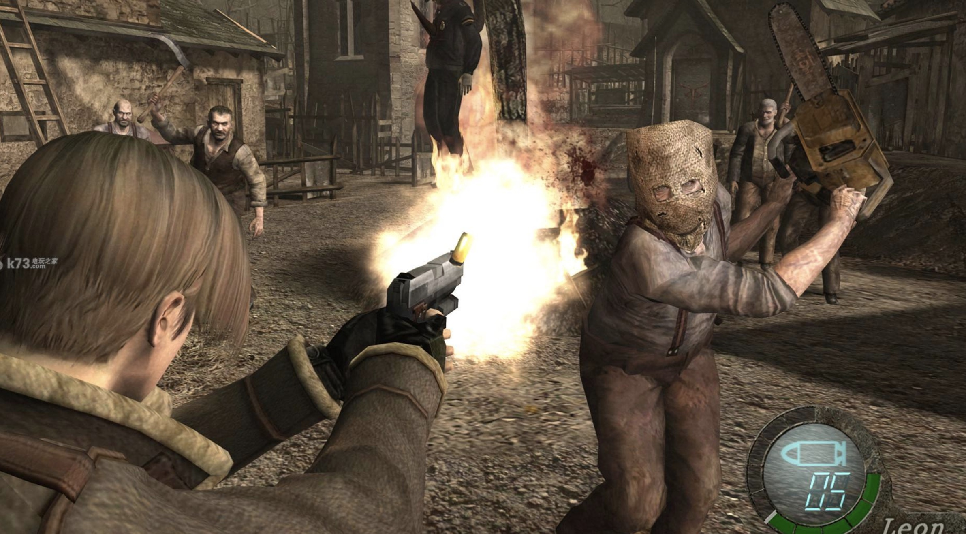
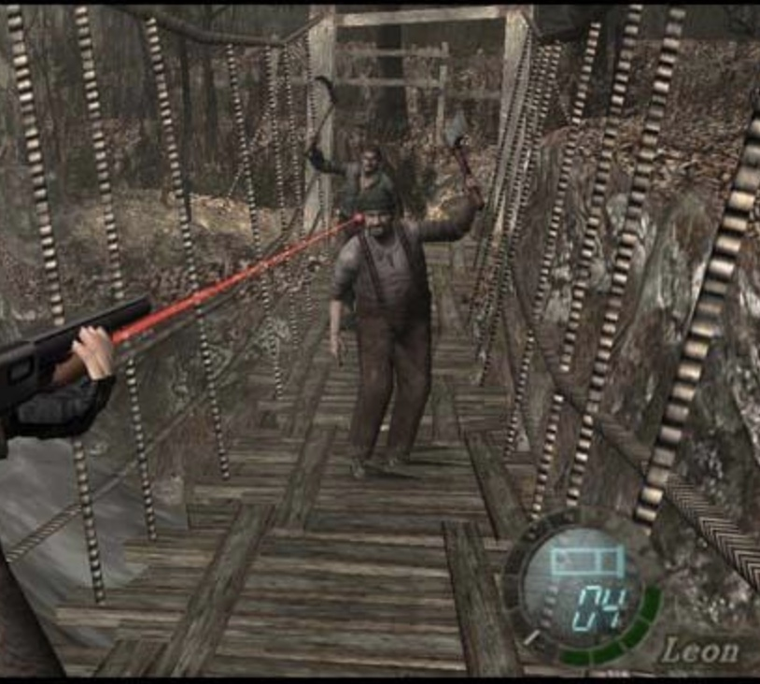

 | 第二阶段怪物身体部分的形象参照《生化危机4》里的普通感染者，采用该形象的目的是为了贴合
 | 在主角童年时，杀害了主角家人的底层普通人的形象，也可以理解为杀人犯残害主角家人时的穿着
 | ，以此来反映此形象一直深埋在主角心底，并成为他的梦魇。（注：可以为怪物衣服上增添一定量
 | 的血迹或加上触手、针刺等恐怖元素来增强视觉冲击）
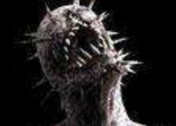
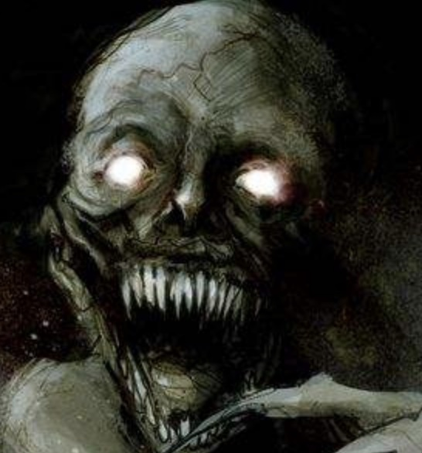
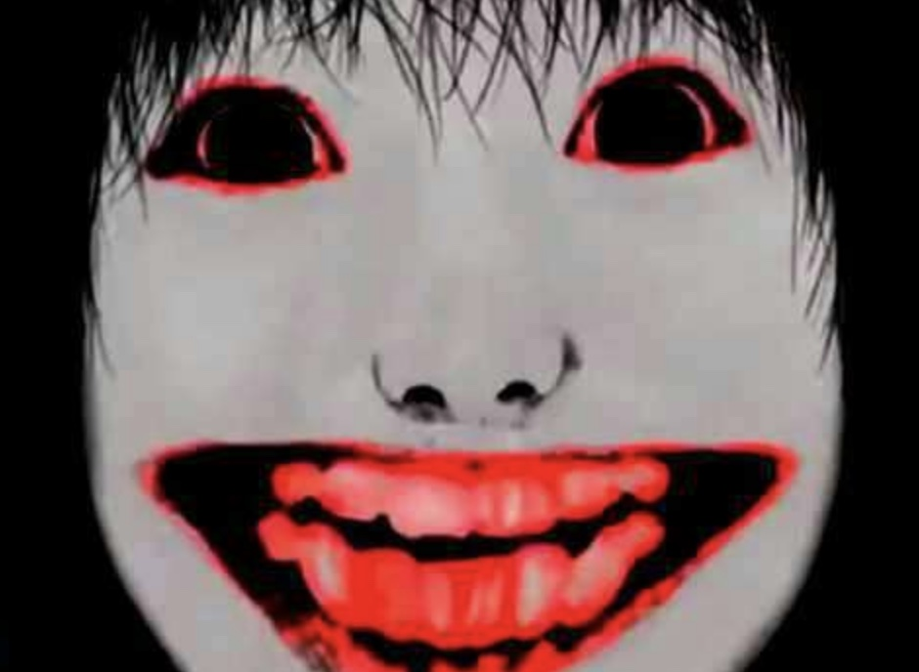

 | 第二阶段怪物的头部的形象可以描述为疯狂病态微笑配上布满尖刺血盆大口

